关系图
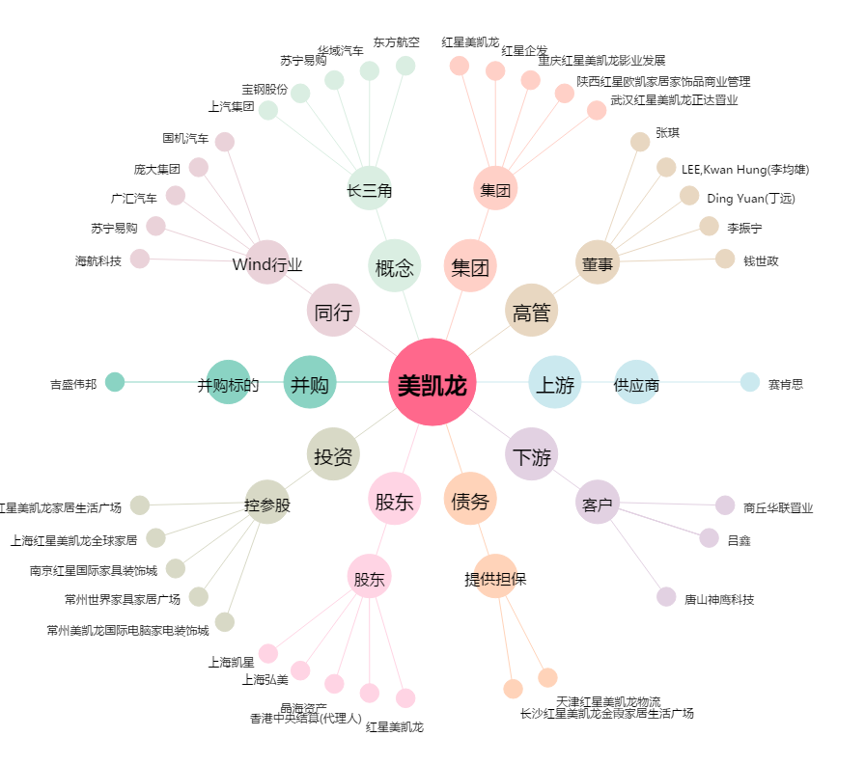
美凯龙[601828.SH] - 关系概览图

